4.第四段码流
4.第四段码流
包括以下测试项：IPPV
测试内容
测试流：F:\CA码流\CA_TF\CDCAS201111测试码流\CDCAS Test Ts Part 3.ts
注意：不要试图去正确购买(View和Tape都不要)，因为买了就不能再用之测试了
IPPV的三个阶段： 第一阶段：此时可免费观看（俗称“预览”），会弹出IPPV提示框，询问是否购买；切换台再切回来后仍然会出现。 第二阶段：此时不能观看、提示“No Entitlement”，但仍会提示IPPV提示框，询问是否购买；且切换台再切回来后仍然会出现。 第三阶段：此时既不能观看、并提示“No Entitlement”，也不会弹出IPPV提示框。

码流只播一遍，下面测试项必须全部测完
4.1 频道2第一阶段测试
第一阶段：此时可免费观看（俗称“预览”），会弹出IPPV提示框，询问是否购买；切换台再切回来后仍然会出现。
序号 | 操作 | 预期结果 | 测试结果 | 备注
4.1.1 | 播放码流后，频道2处于第一阶段 | 此时可免费观看（俗称“预览”），会弹出IPPV提示框，询问是否购买；切换台再切回来后仍然会出现。
4.1.2 | 检查频道2弹出框（此时频道2应该是第一阶段） | 弹出框信息： 节目ID：1001 过期时间：2004-12-31 不可录像价格：10点 ；可录像价格为20点 钱包ID：1
4.1.3 | 在频道2处于第一阶段的时候，切到频道3，此时频道3应该处于第二阶段 | 此时不能观看、提示“No Entitlement”，但仍会提示IPPV提示框，询问是否购买；且切换台再切回来后仍然会出现。
4.1.4 | 检查频道3弹出框（此时频道3应该是第二阶段） | 弹出框信息： 节目ID：1002 过期时间：2004-12-31 不可录像价格：10点 ；可录像价格为20点 钱包ID：2
4.1.5 | 在频道2处于第一阶段的时候，切到频道4，此时频道4应该处于第三阶段 | 此时既不能观看、并提示“No Entitlement”，也不会弹出IPPV提示框
4.1.6 | 检查频道4弹出框（此时频道3应该是第三阶段） | 不会弹出
4.2 频道2第二阶段测试
第二阶段：此时不能观看、提示“No Entitlement”，但仍会提示IPPV提示框，询问是否购买；且切换台再切回来后仍然会出现。
4.1.7 | 一段时间后，频道2进入第二阶段 | 频道2不能播放、并同时“No Entitlement”，但仍会弹出IPPV提示框，询问是否购买；且切换台再切回来后仍然会出现。
4.1.8 | 检查频道2弹出框（此时频道2应该是第二阶段） | 同4.1.2
4.1.9 | 检查频道3弹出框（此时频道3应该是第三阶段） | 此时既不能观看、并提示“No Entitlement”，也不会弹出IPPV提示框
4.1.10 | 检查频道4弹出框（此时频道4应该是第三阶段） | 此时既不能观看、并提示“No Entitlement”，也不会弹出IPPV提示框
4.3 频道2第三阶段测试
第二阶段：此时不能观看、提示“No Entitlement”，但仍会提示IPPV提示框，询问是否购买；且切换台再切回来后仍然会出现。
4.1.11 | 一段时间后，频道2进入第三阶段 | 此时既不能观看、并提示“No Entitlement”，也不会弹出IPPV提示框
4.1.12 | 检查频道3弹出框（此时频道3应该是第三阶段） | 此时既不能观看、并提示“No Entitlement”，也不会弹出IPPV提示框
4.1.13 | 检查频道4弹出框（此时频道4应该是第三阶段） | 此时既不能观看、并提示“No Entitlement”，也不会弹出IPPV提示框
4.4 OSD滚动显示
4.1.14 | 观看IPPV节目时，屏幕上下方各有针对卡号寻址的60秒OSD信息 | 能够正常显示
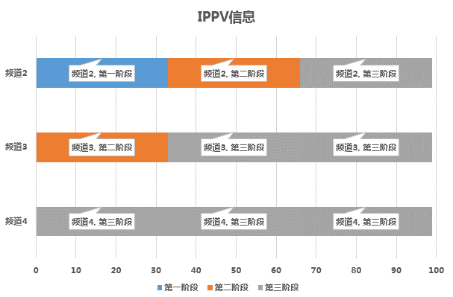
 |  | 本节测试结果
 |  | “PASS”项总计 | 0
 |  | “FAIL”项总计 | 0
 |  | “NOT TEST”项总计 | 0
 |  | 测试项总计 | 0

